Table 1
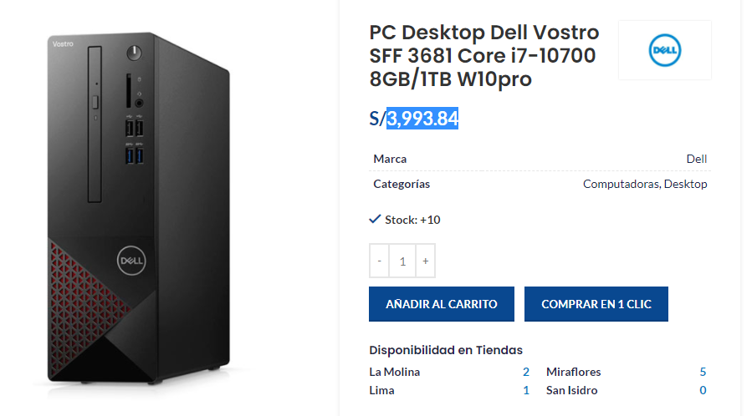
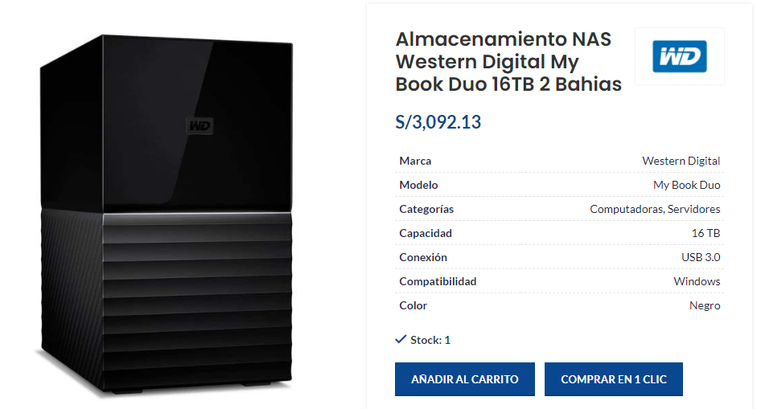
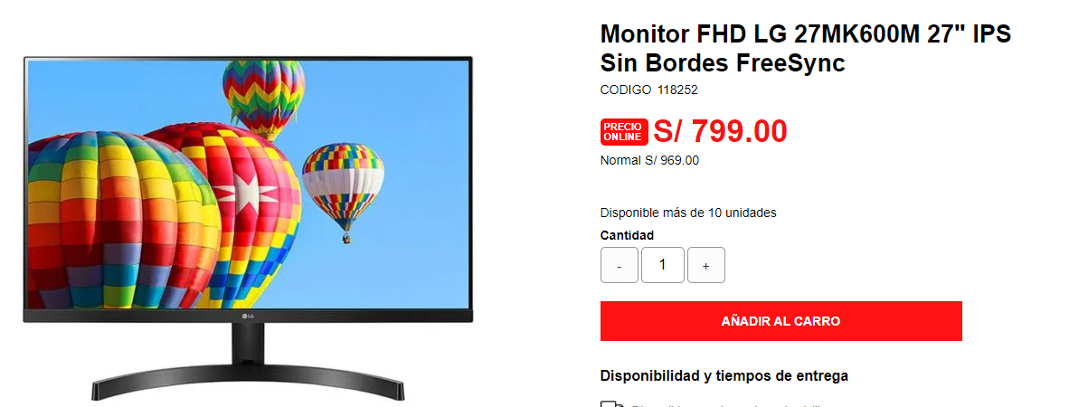
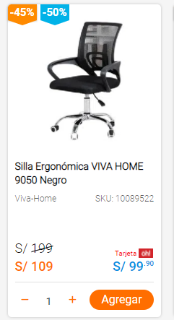
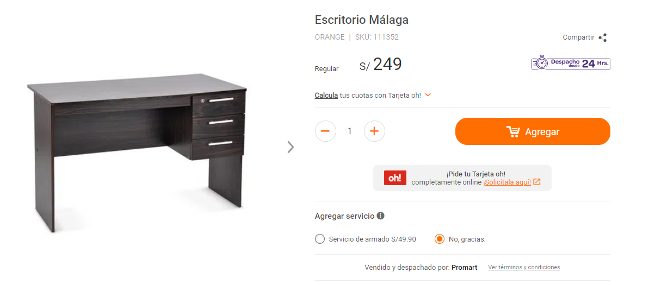
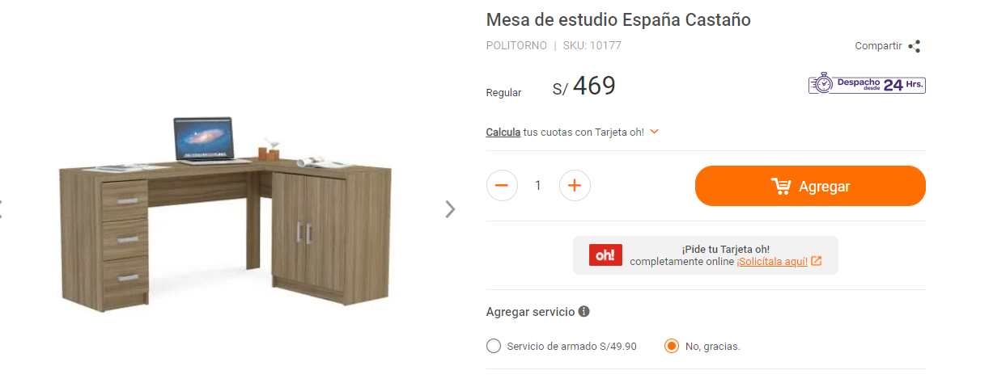

Inversión en muebles y enseres de Yanuy
Activos fijos - Administracion | Tipo | Unidades | Costo Unitario S/ (sin IGV) | Costo Total S/ (sin IGV)
Laptop HP 15-dw1085la 15.6" | Equipo de computo | 5 | S/ 1,694 | S/ 8,470
Impresora Multifuncional Epson EcoTank L3210 | Equipo de computo | 1 | S/ 1,005 | S/ 1,005
TV para proyección en directorio | Equipos varios | 1 | S/ 1,864 | S/ 1,864
Escritorios simples modelo Malaga | Mobiliario | 5 | S/ 211 | S/ 1,055
Escritorios L modelo España | Mobiliario | 1 | S/ 397 | S/ 397
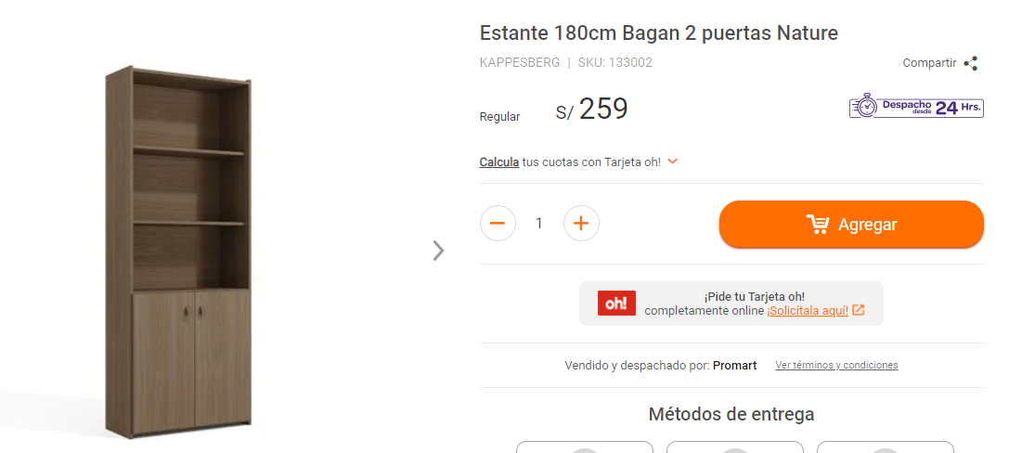
Mesa de directorio con sillas | Mobiliario | 1 | S/ 567 | S/ 567
Estante Mika - Modelo Haiti | Mobiliario | 2 | S/ 219 | S/ 439
Sillas de oficina ergonómicas | Mobiliario | 6 | S/ 92 | S/ 554
TOTAL ACTIVOS FIJOS - ADMINISTRACION S/ |  |  |  | S/ 14,351
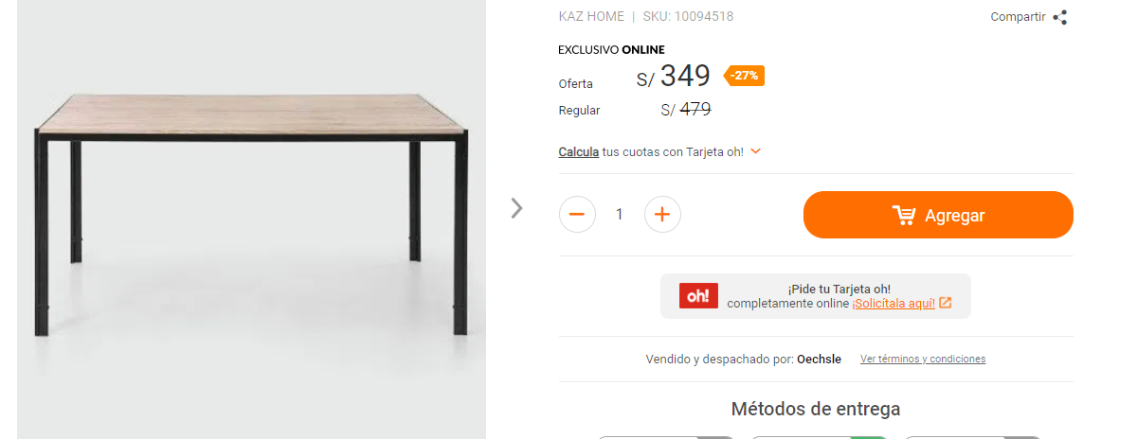

Inversión en muebles y enseres de Yanuy
Activos fijos - Sistemas | Tipo | Unidades | Costo Unitario S/ (sin IGV) | Costo Total S/ (sin IGV)
PC Desktop Dell Vostro SFF 3681 Core i7 | Equipo de computo | 1 | S/ 3,385 | S/ 3,385
Servidor | Equipo de computo | 1 | S/ 2,620 | S/ 2,620
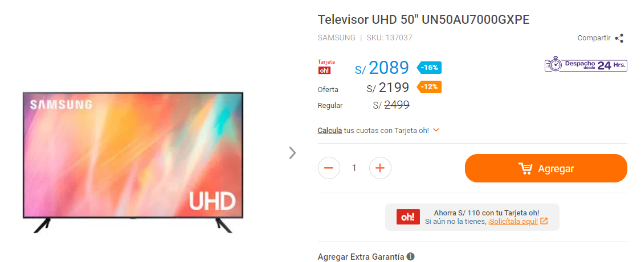
Monitor LG 27" | Equipo de computo | 1 | S/ 677 | S/ 677
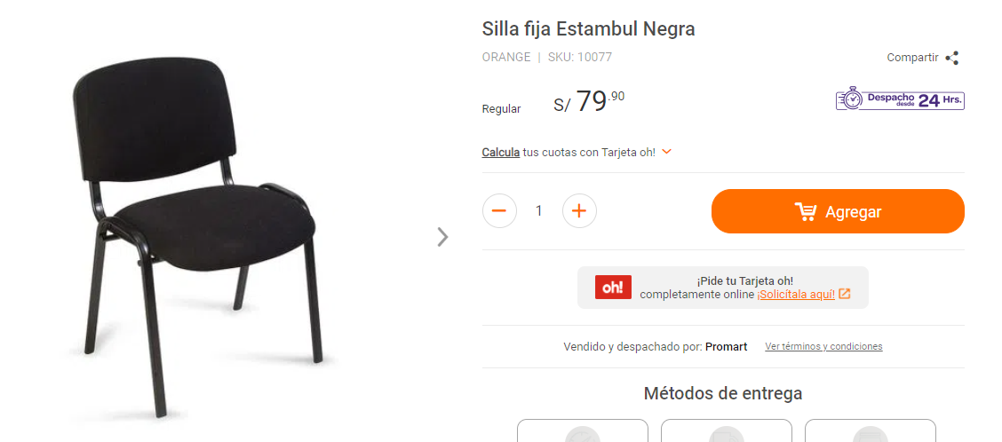
TOTAL ACTIVOS FIJOS - SISTEMAS S/ |  |  |  | S/ 6,682

Inversión en intangibles de Yanuy
Activos fijos - Sistemas | Tipo | Unidades | Costo Unitario S/ (sin IGV) | Costo Total S/ (sin IGV)
Desarrollo de aplicativo | Intangible | 1 | S/ 4,000 | S/ 4,000
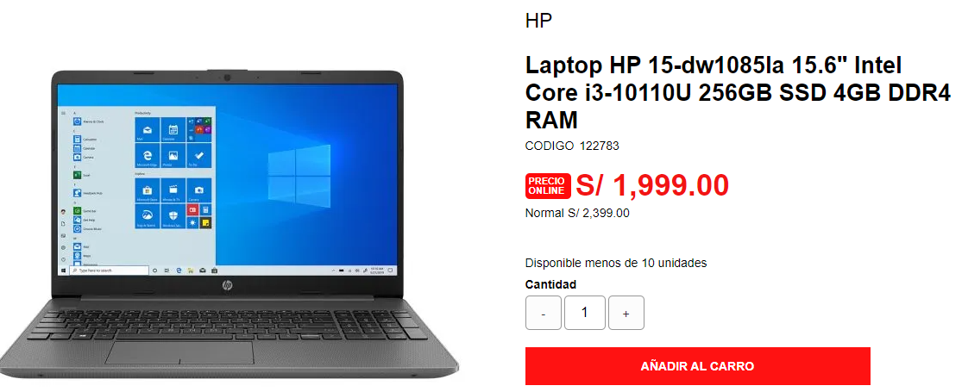
Registro de marca YANUY | Intangible | 1 | S/ 1,000 | S/ 1,000
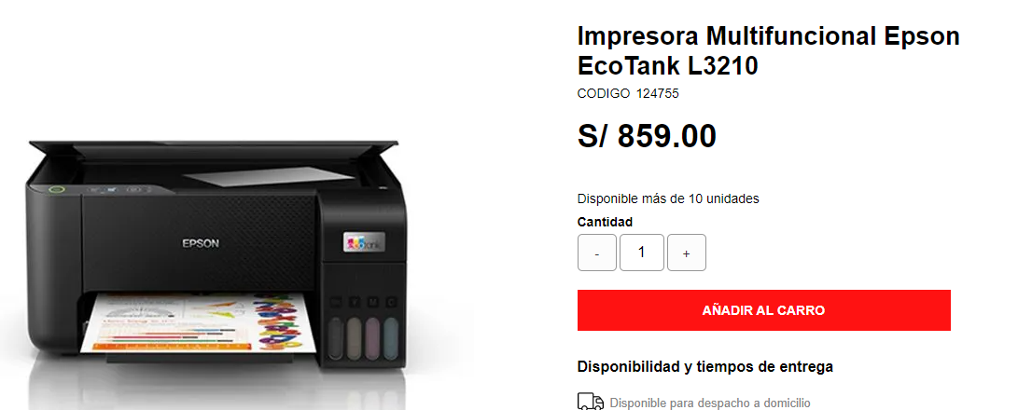
TOTAL ACTIVOS INTANGIBLES - SISTEMAS S/ |  |  |  | S/ 5,000

8.5.
El | 1.5% | de las ventas netas mensuales del primer año de operaciones corresponden al pago a cuenta del Impuesto a la Renta mensual. Si hubiese monto a regularizar, se realizará en el año 2
 |  | El impuesto a la renta de los años 2,3,4 y 5 se pagan en su totalidad cada uno en sus respectivos años; el año 2 incluye la regularización del año 1.

 |  | El análisis financiero se realiza asumiendo el negocio en marcha perdurable en el tiempo.Se asume que a partir del año 6 el flujo de caja crecerá en función a la tasa de inflación anual proyectada de Perú.

Ir a Indice
Ir a Indice

FLUJO DE CAJA
Concepto | Mes 0 | Mes 1 | Mes 2 | Mes 3 | Mes 4 | Mes 5 | Mes 6 | Mes 7 | Mes 8 | Mes 9 | Mes 10 | Mes 11 | Mes 12 | AÑO 1 | AÑO2 | AÑO 3
Ventas |  | 16,945 | 17,453 | 17,977 | 18,516 | 19,072 | 19,644 | 20,233 | 20,840 | 21,465 | 22,109 | 22,773 | 23,456 | 240,484 | 327,058 | 444,799
Costo de producción |  | 0 | 0 | 0 | 0 | 0 | 0 | 0 | 0 | 0 | 0 | 0 | 0 | 0 | 0 | 0
Personal área producción |  | 0 | 0 | 0 | 0 | 0 | 0 | 0 | 0 | 0 | 0 | 0 | 0 | 0 | 0 | 0
Utilidad Bruta |  | 16,945 | 17,453 | 17,977 | 18,516 | 19,072 | 19,644 | 20,233 | 20,840 | 21,465 | 22,109 | 22,773 | 23,456 | 240,484 | 327,058 | 444,799
Personal de Administración y Ventas |  | 12,000 | 12,000 | 12,000 | 12,000 | 12,000 | 12,000 | 12,000 | 12,000 | 12,000 | 12,000 | 12,000 | 12,000 | 144,000 | 151,200 | 158,760
Gastos de administracion y ventas |  | 3,926 | 3,926 | 3,926 | 3,826 | 3,826 | 3,826 | 3,826 | 3,826 | 3,826 | 3,826 | 3,826 | 3,826 | 46,210 | 48,521 | 50,947
Depreciacion y amortización de intangibles |  | 351 | 351 | 351 | 351 | 351 | 351 | 351 | 351 | 351 | 351 | 351 | 351 | 4,206 | 4,416 | 4,637
Utililidad Operativa (EBIT) |  | 669 | 1,177 | 1,701 | 2,340 | 2,895 | 3,468 | 4,057 | 4,664 | 5,289 | 5,933 | 6,596 | 7,279 | 46,068 | 122,921 | 230,455
-Impuesto a la renta |  | 254 | 262 | 270 | 278 | 286 | 295 | 303 | 313 | 322 | 332 | 342 | 352 | 3,607 | 44,205 | 68,108
+ depreciacion y amortización de intangibles |  | 351 | 351 | 351 | 351 | 351 | 351 | 351 | 351 | 351 | 351 | 351 | 351 | 4,206 | 4,206 | 4,206
Flujo de Caja Operativo |  | 765 | 1,266 | 1,781 | 2,413 | 2,960 | 3,523 | 4,104 | 4,702 | 5,318 | 5,952 | 6,605 | 7,278 | 46,666 | 82,922 | 166,553
- Activo fijo | -26,030 |  |  |  |  |  |  |  |  |  |  |  |  |  |  | 0
- Gastos preoperativos | 0
- Capital de trabajo | -5,206 | -156 | -161 | -166 | -171 | -176 | -181 | -186 | -192 | -198 | -204 | -210 | -1,167 | -3,167 | -3,014 | -4,100
Ingreso por crédito fiscal IGV de Activos Fijos |  | 0 | 0 | 0 | 0 | 0 | 0 | 0 | 0 | 0 | 0 | 0 | 0 | 0 | 0 | 0
FLUJO DE CAJA LIBRE DISPONIBILIDAD (FCLD) | -31,236 | 609 | 1,105 | 1,616 | 2,242 | 2,784 | 3,342 | 3,917 | 4,510 | 5,120 | 5,748 | 6,395 | 6,111 | 43,499 | 79,907 | 162,454
+ Préstamos obtenido | 0
-Amortización de la deuda |  | 0 | 0 | 0 | 0 | 0 | 0 | 0 | 0 | 0 | 0 | 0 | 0 | 0 | 0 | 0
- Interés de la deuda |  | 0 | 0 | 0 | 0 | 0 | 0 | 0 | 0 | 0 | 0 | 0 | 0 | 0 | 0 | 0
+ Escudo fiscal de los intereses (EFI) |  | 0 | 0 | 0 | 0 | 0 | 0 | 0 | 0 | 0 | 0 | 0 | 0 | 0 | 0 | 0 |  | 165,747.11931638
FLUJO DE CAJA NETO DEL INVERSIONISTA (FCNI) | -31,236 | 609 | 1,105 | 1,616 | 2,242 | 2,784 | 3,342 | 3,917 | 4,510 | 5,120 | 5,748 | 6,395 | 6,111 | 43,499 | 79,907 | 162,454
COK | 13.66% |  |  |  |  |  |  |  |  |  |  |  |  | 17.00%
VPN FLUJO DE CAJA DE LIBRE DISPONIBILIDAD | 179,535 |  | -31,236.00 | 43,499 | 79,907 | 162,454 |  |  |  |  |  |  |  | 165,747
TIR FCLD | 189.60% |  |  |  |  |  |  |  |  |  |  |  | -31,057 | 36,496 | 80,210 | 163,013 | 3,911,991

VPN FLUJO DE CAJA NETO DEL INVERSIONISTA | 179,535
TIR FCNI | 20.24% |  |  |  |  |  |  |  |  |  |  |  | -31,057 | 36,496 | 80,210 | 163,013 | 3,911,991

CAPITAL DE TRABAJO INICIAL | 5,206 | Representa el 20% de la inversión inicial, la misma que será asumida por los socios en partes iguales.
CAPITAL DE TRABAJO ADICIONAL (método % cambio de ventas)
Capital de trabajo inicial / Ventas mes 1 | 30.72% | Representa la valorización porcentual del capital inicial sobre las netas del primer mes de actividades.

8.5.2
El | 1.5% | de las ventas netas mensuales del primer año de operaciones corresponden al pago a cuenta del Impuesto a la Renta mensual. Si hubiese monto a regularizar, se realizará en el año 2
 |  | El impuesto a la renta de los años 2,3,4 y 5 se pagan en su totalidad cada uno en sus respectivos años; el año 2 incluye la regularización del año 1.

 |  | El análisis financiero se realiza asumiendo el negocio en marcha perdurable en el tiempo.Se asume que a partir del año 6 el flujo de caja crecerá en función a la tasa de inflación anual proyectada de Perú.

Ir a Indice

FLUJO DE CAJA (EXPRESADO EN SOLES)
Concepto | Mes 0 | Mes 1 | Mes 2 | Mes 3 | Mes 4 | Mes 5 | Mes 6 | Mes 7 | Mes 8 | Mes 9 | Mes 10 | Mes 11 | Mes 12 | AÑO 1 | AÑO2 | AÑO 3 | AÑO4 | AÑO5
Ventas |  | 16,945 | 17,453 | 17,977 | 18,516 | 19,072 | 19,644 | 20,233 | 20,840 | 21,465 | 22,109 | 22,773 | 23,456 | 240,484 | 327,058 | 444,799 | 604,927 | 822,700
Costo de producción |  | 0 | 0 | 0 | 0 | 0 | 0 | 0 | 0 | 0 | 0 | 0 | 0 | 0 | 0 | 0 | 0 | 0
Personal área producción |  | 0 | 0 | 0 | 0 | 0 | 0 | 0 | 0 | 0 | 0 | 0 | 0 | 0 | 0 | 0 | 0 | 0
Utilidad Bruta |  | 16,945 | 17,453 | 17,977 | 18,516 | 19,072 | 19,644 | 20,233 | 20,840 | 21,465 | 22,109 | 22,773 | 23,456 | 240,484 | 327,058 | 444,799 | 604,927 | 822,700
Personal de Administración y Ventas |  | 15,600 | 15,600 | 15,600 | 15,600 | 15,600 | 15,600 | 15,600 | 15,600 | 15,600 | 15,600 | 15,600 | 15,600 | 187,201 | 196,561 | 206,389 | 206,389 | 206,389
Gastos de administracion y ventas |  | 3,926 | 3,926 | 3,926 | 3,826 | 3,826 | 3,826 | 3,826 | 3,826 | 3,826 | 3,826 | 3,826 | 3,826 | 46,210 | 48,521 | 50,947 | 0 | 0
Depreciacion y amortización de intangibles |  | 489 | 489 | 489 | 489 | 489 | 489 | 489 | 489 | 489 | 489 | 489 | 489 | 5,873 | 5,873 | 5,873 | 5,873 | 5,873
Utililidad Operativa (EBIT) |  | -3,070 | -2,562 | -2,038 | -1,399 | -844 | -271 | 318 | 925 | 1,550 | 2,194 | 2,857 | 3,541 | 1,200 | 76,104 | 181,591 | 392,665 | 610,439
-Impuesto a la renta |  | 254 | 262 | 270 | 278 | 286 | 295 | 303 | 313 | 322 | 332 | 342 | 352 | 3,607 | 19,197 | 53,569 | 115,836 | 180,079
+ depreciacion y amortización de intangibles |  | 489 | 489 | 489 | 489 | 489 | 489 | 489 | 489 | 489 | 489 | 489 | 489 | 5,873 | 5,873 | 5,873 | 5,873 | 5,873
Flujo de Caja Operativo |  | -2,835 | -2,334 | -1,819 | -1,187 | -640 | -77 | 504 | 1,102 | 1,717 | 2,352 | 3,005 | 3,678 | 3,465 | 62,779 | 133,894 | 282,701 | 436,232
- Activo fijo | -26,030 |  |  |  |  |  |  |  |  |  |  |  |  |  |  | 0
- Gastos preoperativos | 0
- Capital de trabajo | 0 | 0 | 0 | 0 | 0 | 0 | 0 | 0 | 0 | 0 | 0 | 0 | 0 | 0 | 0 | 0 | 0 | 0
Ingreso por crédito fiscal IGV de Activos Fijos |  | 0 | 0 | 0 | 0 | 0 | 0 | 0 | 0 | 0 | 0 | 0 | 0 | 0 | 0 | 0 | 0 | 0
FLUJO DE CAJA LIBRE DISPONIBILIDAD (FCLD) | -26,030 | -2,835 | -2,334 | -1,819 | -1,187 | -640 | -77 | 504 | 1,102 | 1,717 | 2,352 | 3,005 | 3,678 | 3,465 | 62,779 | 133,894 | 282,701 | 436,232 | 4,007,173
+ Préstamos obtenido | 0
-Amortización de la deuda |  | 0 | 0 | 0 | 0 | 0 | 0 | 0 | 0 | 0 | 0 | 0 | 0 | 0 | 0 | 0 | 0 | 0
- Interés de la deuda |  | 0 | 0 | 0 | 0 | 0 | 0 | 0 | 0 | 0 | 0 | 0 | 0 | 0 | 0 | 0 | 0 | 0
+ Escudo fiscal de los intereses (EFI) |  | 0 | 0 | 0 | 0 | 0 | 0 | 0 | 0 | 0 | 0 | 0 | 0 | 0 | 0 | 0 | 0 | 0
FLUJO DE CAJA NETO DEL INVERSIONISTA (FCNI) | -26,030 | -2,835 | -2,334 | -1,819 | -1,187 | -640 | -77 | 504 | 1,102 | 1,717 | 2,352 | 3,005 | 3,678 | 3,465 | 62,779 | 133,894 | 282,701 | 436,232 | 4,007,173

VPN FLUJO DE CAJA DE LIBRE DISPONIBILIDAD | 116,808
TIR FCLD | 192.93% |  |  |  |  |  |  |  |  |  |  |  | -26,030 | 3,465 | 62,779 | 133,894 | 282,701 | 436,232 | 4,007,173
CAPITAL DE TRABAJO | -8,893

VPN FLUJO DE CAJA NETO DEL INVERSIONISTA | 2,374,982
TIR FCNI | 192.93% |  |  |  |  |  |  |  |  |  |  |  | -26,030 | 3,465 | 62,779 | 133,894 | 282,701 | 436,232 | 4,007,173

8.10
FLUJO DE CAJA
Concepto | Mes 0 | AÑO 1 | AÑO2 | AÑO 3
FLUJO DE CAJA LIBRE DISPONIBILIDAD (FCLD) | -36,951 | 5,529 | 58,527 | 147,008
VPN FLUJO DE CAJA DE LIBRE DISPONIBILIDAD | 113,343 | 93,375
TIR | 97.36% | 97.36%
INDICE DE RENTABILIDAD | 4.07 | 3.53

ESTADO DE RESULTADOS |  |  |  |  | DETALLE DE FINANCIAMIENTO
 | AÑO 1 | AÑO2 | AÑO 3 |  |  | INVERSIÓN
Ventas | 251,063 | 364,042 | 527,860 |  | Inversión en activos tangibles | 21,030
Personal área producción | 0 | 0 | 0 |  | Inversión en activos intangibles | 5,000
Costo de Producción | 0 | 0 | 0 |  | Capital de trabajo | 10,921
UTILIDAD BRUTA | 251,063 | 364,042 | 527,860 |  | Total | 36,951
Personal de Administración y Ventas | 144,000 | 151,200 | 158,760
Gastos de Administración y Ventas | 47,110 | 49,466 | 51,939
Depreciación y amortización | 5,873 | 5,873 | 5,873
UTILIDAD OPERATIVA | 54,080 | 157,503 | 311,288
Gastos Financieros | 0 | 0 | 0
UTILIDAD ANTES DE IMPUESTOS | 54,080 | 157,503 | 311,288
Impuesto a la Renta | 15,954 | 46,463 | 91,830
UTILIDAD NETA | 38,127 | 111,040 | 219,458
ROI$=\frac{UAII}{Activos operativos o inversión operativa}$

 | ROI año1= | 1.46
 | ROI año2= | 4.26
 | ROI año3= | 8.42

Hoja5
ESTADO DE RESULTADOS (EXPRESADO EN SOLES) |  |  |  | DETALLE DE FINANCIAMIENTO
 | AÑO 1 | AÑO2 | AÑO 3 |  | INVERSIÓN
Ventas | 251,063 | 364,042 | 527,860 | Inversión en activos tangibles | 21,030
Personal área producción | 0 | 0 | 0 | Inversión en activos intangibles | 5,000
Costo de Producción | 0 | 0 | 0 | Capital de trabajo | 10,921
UTILIDAD BRUTA | 251,063 | 364,042 | 527,860 | Total | 36,951
Personal de Administración y Ventas | 187,201 | 196,561 | 206,389
Gastos de Administración y Ventas | 47,110 | 49,466 | 51,939
Depreciación | 4,212 | 4,212 | 4,212
Amortización | 1,667 | 1,667 | 1,667
UTILIDAD OPERATIVA | 10,873 | 112,136 | 263,653
Gastos Financieros | 0 | 0 | 0
UTILIDAD ANTES DE IMPUESTOS | 10,873 | 112,136 | 263,653
Impuesto a la Renta | 3,208 | 33,080 | 77,778
UTILIDAD NETA | 7,666 | 79,056 | 185,876

ROI$=\frac{UAII}{Activos operativos o inversión operativa}$

 | ROI año1= | 0.29
 | ROI año2= | 3.03
 | ROI año3= | 7.14

8.7.1
Ir a Indice
EN LA PRESENTE HOJA NO INGRESAR INFORMACIÓN SE RECALCULA AUTOMÁTICAMENTE

ESTADO DE RESULTADOS
 | Mes 1 | Mes 2 | Mes 3 | Mes 4 | Mes 5 | Mes 6 | Mes 7 | Mes 8 | Mes 9 | Mes 10 | Mes 11 | Mes 12 | AÑO 1 | AÑO2 | AÑO 3
Ventas | 16,945 | 17,581 | 18,241 | 18,926 | 19,637 | 20,374 | 21,140 | 21,933 | 22,757 | 23,611 | 24,498 | 25,418 | 251,063 | 364,042 | 527,860
Personal área producción | 0 | 0 | 0 | 0 | 0 | 0 | 0 | 0 | 0 | 0 | 0 | 0 | 0 | 0 | 0
Costo de Producción | 0 | 0 | 0 | 0 | 0 | 0 | 0 | 0 | 0 | 0 | 0 | 0 | 0 | 0 | 0
UTILIDAD BRUTA | 16,945 | 17,581 | 18,241 | 18,926 | 19,637 | 20,374 | 21,140 | 21,933 | 22,757 | 23,611 | 24,498 | 25,418 | 251,063 | 364,042 | 527,860
Personal de Administración y Ventas | 12,000 | 12,000 | 12,000 | 12,000 | 12,000 | 12,000 | 12,000 | 12,000 | 12,000 | 12,000 | 12,000 | 12,000 | 144,000 | 151,200 | 158,760
Gastos de Administración y Ventas | 3,926 | 3,926 | 3,926 | 3,926 | 3,926 | 3,926 | 3,926 | 3,926 | 3,926 | 3,926 | 3,926 | 3,926 | 47,110 | 49,466 | 51,939
Depreciación y amortización | 489 | 489 | 489 | 489 | 489 | 489 | 489 | 489 | 489 | 489 | 489 | 489 | 5,873 | 5,873 | 5,873
UTILIDAD OPERATIVA | 530 | 1,166 | 1,826 | 2,511 | 3,222 | 3,959 | 4,724 | 5,518 | 6,342 | 7,196 | 8,083 | 9,003 | 54,080 | 157,503 | 311,288
Gastos Financieros | 0 | 0 | 0 | 0 | 0 | 0 | 0 | 0 | 0 | 0 | 0 | 0 | 0 | 0 | 0
UTILIDAD ANTES DE IMPUESTOS | 530 | 1,166 | 1,826 | 2,511 | 3,222 | 3,959 | 4,724 | 5,518 | 6,342 | 7,196 | 8,083 | 9,003 | 54,080 | 157,503 | 311,288
Impuesto a la Renta | 156 | 344 | 539 | 741 | 950 | 1,168 | 1,394 | 1,628 | 1,871 | 2,123 | 2,384 | 2,656 | 15,954 | 46,463 | 91,830
UTILIDAD NETA | 373 | 822 | 1,287 | 1,770 | 2,271 | 2,791 | 3,331 | 3,890 | 4,471 | 5,073 | 5,698 | 6,347 | 38,127 | 111,040 | 219,458

Impuesto a la Renta | 29.50%

Hoja4
El | 1.5% | de las ventas netas mensuales del primer año de operaciones corresponden al pago a cuenta del Impuesto a la Renta mensual. Si hubiese monto a regularizar, se realizará en el año 2
 |  | El impuesto a la renta de los años 2,3,4 y 5 se pagan en su totalidad cada uno en sus respectivos años; el año 2 incluye la regularización del año 1.

 |  | El análisis financiero se realiza asumiendo el negocio en marcha perdurable en el tiempo.Se asume que a partir del año 6 el flujo de caja crecerá en función a la tasa de inflación anual proyectada de Perú.

Ir a Indice

FLUJO DE CAJA (EXPRESADO EN SOLES)
Concepto | Mes 0 | Mes 1 | Mes 2 | Mes 3 | Mes 4 | Mes 5 | Mes 6 | Mes 7 | Mes 8 | Mes 9 | Mes 10 | Mes 11 | Mes 12 | AÑO 1 | AÑO2 | AÑO 3
Ventas |  | 16,945 | 17,453 | 17,977 | 18,516 | 19,072 | 19,644 | 20,233 | 20,840 | 21,465 | 22,109 | 22,773 | 23,456 | 240,484 | 327,058 | 444,799
Costo de producción |  | 0 | 0 | 0 | 0 | 0 | 0 | 0 | 0 | 0 | 0 | 0 | 0 | 0 | 0 | 0
Personal área producción |  | 0 | 0 | 0 | 0 | 0 | 0 | 0 | 0 | 0 | 0 | 0 | 0 | 0 | 0 | 0
Utilidad Bruta |  | 16,945 | 17,453 | 17,977 | 18,516 | 19,072 | 19,644 | 20,233 | 20,840 | 21,465 | 22,109 | 22,773 | 23,456 | 240,484 | 327,058 | 444,799
Personal de Administración y Ventas |  | 15,600 | 15,600 | 15,600 | 15,600 | 15,600 | 15,600 | 15,600 | 15,600 | 15,600 | 15,600 | 15,600 | 15,600 | 187,201 | 196,561 | 206,389
Gastos de administracion y ventas |  | 3,926 | 3,926 | 3,926 | 3,826 | 3,826 | 3,826 | 3,826 | 3,826 | 3,826 | 3,826 | 3,826 | 3,826 | 46,210 | 48,521 | 50,947
Depreciacion de activos tangibles |  | 351 | 351 | 351 | 351 | 351 | 351 | 351 | 351 | 351 | 351 | 351 | 351 | 4,212 | 4,212 | 4,212
Amortización de activos intangibles |  | 139 | 139 | 139 | 139 | 139 | 139 | 139 | 139 | 139 | 139 | 139 | 139 | 1,667 | 1,667 | 1,667
Utililidad Operativa (EBIT) |  | -3,071 | -2,562 | -2,039 | -1,400 | -844 | -272 | 317 | 924 | 1,550 | 2,194 | 2,857 | 3,540 | 1,194 | 76,098 | 181,584
-Impuesto a la renta |  | 906 | 756 | 601 | 413 | 249 | 80 | 94 | 273 | 457 | 647 | 843 | 1,044 | 352 | 22,449 | 53,567
+ depreciacion de activos tangibles |  | 351 | 351 | 351 | 351 | 351 | 351 | 351 | 351 | 351 | 351 | 351 | 351 | 4,212 | 4,212 | 4,212
+ Amortización de intangibles |  | 139 | 139 | 139 | 139 | 139 | 139 | 139 | 139 | 139 | 139 | 139 | 139 | 1,667 | 1,667 | 1,667
Flujo de Caja Operativo |  | -3,487 | -2,829 | -2,150 | -1,323 | -603 | 138 | 714 | 1,142 | 1,582 | 2,036 | 2,504 | 2,986 | 6,720 | 59,527 | 133,896
- Activo fijo | -26,030 |  |  |  |  |  |  |  |  |  |  |  |  |  |  | 0
- Gastos preoperativos | 0
- Capital de trabajo | -10,921 | -100 | -103 | -106 | -109 | -111 | -113 | -114 | -120 | -125 | -132 | -163 | 105 | -1,191 | -1,000 | 13,112
Ingreso por crédito fiscal IGV de Activos Fijos |  | 0 | 0 | 0 | 0 | 0 | 0 | 0 | 0 | 0 | 0 | 0 | 0 | 0 | 0 | 0
FLUJO DE CAJA LIBRE DISPONIBILIDAD (FCLD) | -36,951 | -3,587 | -2,932 | -2,256 | -1,432 | -714 | 25 | 600 | 1,022 | 1,457 | 1,904 | 2,341 | 3,091 | 5,529 | 58,527 | 147,008 | 4,007,173
+ Préstamos obtenido | 0
-Amortización de la deuda |  | 0 | 0 | 0 | 0 | 0 | 0 | 0 | 0 | 0 | 0 | 0 | 0 | 0 | 0 | 0
- Interés de la deuda |  | 0 | 0 | 0 | 0 | 0 | 0 | 0 | 0 | 0 | 0 | 0 | 0 | 0 | 0 | 0
+ Escudo fiscal de los intereses (EFI) |  | 0 | 0 | 0 | 0 | 0 | 0 | 0 | 0 | 0 | 0 | 0 | 0 | 0 | 0 | 0
FLUJO DE CAJA NETO DEL INVERSIONISTA (FCNI) | -36,951 | -3,587 | -2,932 | -2,256 | -1,432 | -714 | 25 | 600 | 1,022 | 1,457 | 1,904 | 2,341 | 3,091 | 5,529 | 58,527 | 147,008 | 4,007,173
COK | 13.66% |  |  |  |  |  |  |  |  |  |  |  |  | 20.00%

VPN FLUJO DE CAJA DE LIBRE DISPONIBILIDAD | 113,343 |  |  |  |  |  |  |  |  |  |  |  |  | 93,375
TIR FCLD | 283.68% |  |  |  |  |  |  |  |  |  |  |  | -26,030 | 3,465 | 62,779 | 133,894 | 4,007,173
VPN FLUJO DE CAJA DE LIBRE DISPONIBILIDAD | -10,921

VPN FLUJO DE CAJA NETO DEL INVERSIONISTA | 2,514,561
TIR FCNI | 283.68% |  |  |  |  |  |  |  |  |  |  |  | -26,030 | 3,465 | 62,779 | 133,894 | 4,007,173

